行政事業レビューシート
...
 |  |  |  |  |  |  |  |  |  |  |  |  |  |  |  |  |  |  |  |  |  |  |  | 目標最終年度
 |  |  |  |  |  |  |  |  |  |  |  |  |  |  |  |  |  |  |  |  |  |  |  | 2 | 年度
...
 |  |  |  |  |  |  |  |  |  |  |  |  |  |  |  |  |  |  |  |  |  |  |  | 60
...
 |  |  |  |  |  |  |  |  |  |  |  |  |  |  |  |  |  |  |  |  |  |  |  | 目標最終年度
 |  |  |  |  |  |  |  |  |  |  |  |  |  |  |  |  |  |  |  |  |  |  |  | 2 | 年度
...
0628リバイス
 |  |  |  |  |  |  |  |  |  |  |  |  |  |  |  |  |  |  |  |  |  |  |  | 4
...
 |  |  |  |  |  | ・直轄事業・水資源機構事業については、予算の執行状況等について各地方整備局等を通じて確認し、事業の効果的・効率的な実施に努めている。また、資金の流れの検証ができるよう、全ての工事・業務等について契約額・支出先及び契約方式等を把握している。 ・補助事業については、地方自治体より完了実績報告書等を提出してもらうほか、地方整備局職員による完了検査を実施し、事業目的に沿って事業が適切に実施されたか把握に努めている。 ・平成21年度末までに、水需要の減少などの社会状況の変化も踏まえ、事業着手後も政策評価法等に基づき客観的な事業再評価を厳格に実施し、114の国土交通省所管ダム事業を中止するなど必要な見直しを実施してきた。 ・その後も、事業再評価を実施するとともに、特に83事業（84施設）については、平成22年9月27日に有識者会議から示された「今後の治水対策のあり方について 中間とりまとめ」に基づき個別ダムの検証を進め、令和2年4月1日現在、79事業について国土交通省の対応方針（54事業継続、25事業中止※）を決定（※事業の一部を中止したものも含む。）。 ・上記に加え、全てのダム建設事業について事業費及び事業工程を監理する方策等に関する第三者の意見を聞くために設置している「ダム事業費等監理委員会」を活用し、引き続き、本来工期の遵守、工期遅延がもたらすコスト増加の回避及びさらなるコスト縮減に努めている。
 |  |  |  | 166
 |  |  |  | 115
 |  |  |  | 115
 |  |  |  | 120
 |  |  |  | 131
 |  |  |  | 122
 |  |  |  | 124
 |  |  |  | 国土交通省 |  |  | - |  |  |  | 0119
 |  |  |  | 国土交通省 |  |  | - |  |  |  | 0120
 |  |  |  |  |  | ※令和2年度実績を記入。執行実績がない新規事業、新規要求事業については現時点で予定やイメージを記入。
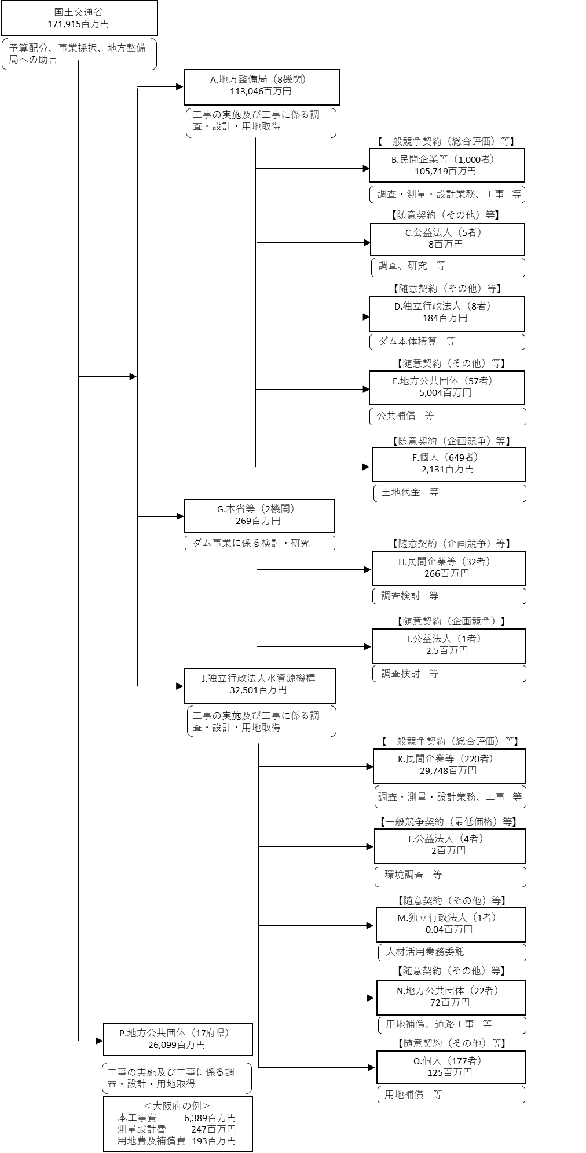

 |  |  |  |  |  | ※契約ベース（但し、Oの地方公共団体については、配分国費を記載。府県の代表事例については、交付決定ベースで記載。
 |  |  |  |  |  | I、J、K、L、M、Nの独立行政法人水資源機構については、公共費ベースで記載。）
 |  |  |  |  |  | ※営繕宿舎費を除く。
 |  |  |  |  |  | A.中部地方整備局 |  |  |  |  |  |  |  |  |  |  |  |  |  |  |  | B.関西電力（株）水力事業本部
 |  |  |  |  |  | 費 目 |  |  |  |  | 使 途 |  |  |  |  |  |  |  |  |  | 金 額 (百万円） | 費 目 | 使 途 | 金 額 (百万円）
 |  |  |  |  |  | 直轄事業 |  |  |  |  | 中部地方整備局 |  |  |  |  |  |  |  |  |  | 37,015 | 用地及び補償費 | 発電施設の機能補償 | 1,500
...
 |  |  |  |  |  | 計
費目・使途欄についてさらに記載が必要な場合はチェックの上【別紙２】に記載
※B,C,D,E,Fについては、「A.地方整備局（8機関）」のうち、最も支出額が大きい中部地方整備局を代表として、 各ブロック（B,C,D,E,F）の上位1者を記載。
※Hについては、「G.本省等（2機関）」のうち、最も支出額が大きい本省を代表として、上位1者を記載。

 | 支出先上位１０者リスト
 | A.地方整備局
 |  | 支 出 先 |  |  |  |  |  |  | 法 人 番 号 |  |  |  |  |  | 業 務 概 要
1 |  | 中部地方整備局 |  |  |  |  |  |  | 2000012100001 |  |  |  |  |  | 工事の実施及び工事にかかる調査・設計・用地取得
2 |  | 東北地方整備局 |  |  |  |  |  |  | 2000012100001 |  |  |  |  |  | 工事の実施及び工事にかかる調査・設計・用地取得
3 |  | 九州地方整備局 |  |  |  |  |  |  | 2000012100001 |  |  |  |  |  | 工事の実施及び工事にかかる調査・設計・用地取得
4 |  | 近畿地方整備局 |  |  |  |  |  |  | 2000012100001 |  |  |  |  |  | 工事の実施及び工事にかかる調査・設計・用地取得
5 |  | 四国地方整備局 |  |  |  |  |  |  | 2000012100001 |  |  |  |  |  | 工事の実施及び工事にかかる調査・設計・用地取得
6 |  | 関東地方整備局 |  |  |  |  |  |  | 2000012100001 |  |  |  |  |  | 工事の実施及び工事にかかる調査・設計・用地取得
7 |  | 北陸地方整備局 |  |  |  |  |  |  | 2000012100001 |  |  |  |  |  | 工事の実施及び工事にかかる調査・設計・用地取得
8 |  | 中国地方整備局 |  |  |  |  |  |  | 2000012100001 |  |  |  |  |  | 工事の実施及び工事にかかる調査・設計・用地取得
...
※B,C,D,E,Fについては、「A.地方整備局（8機関）」のうち、最も支出額が大きい中部地方整備局を代表として、 各ブロック（B,C,D,E,F）の上位1者を記載。
※Hについては、「G.本省等（2機関）」のうち、最も支出額が大きい本省を代表として、上位1者を記載。
※B,C,D,E,F,H,J,K,L,M,Nについて複数契約がある場合、業務概要、契約方式、入札者数、落札率は、最も支出額が大きいものを代表的に記載。
 | H.民間企業等
 |  | 支 出 先 |  |  |  |  |  |  | 法 人 番 号 |  |  |  |  |  | 業 務 概 要
1 |  | （一財）ダム技術センター |  |  |  |  |  |  | 1010505001763 |  |  |  |  |  | 大規模構造物に係る技術基準改定等検討業務
2 |  | （一財）国土技術研究センター |  |  |  |  |  |  | 4010405000185 |  |  |  |  |  | 河川における最新の技術的動向を踏まえた技術基準改定検討業務
3 |  | スカパーJSAT（株） |  |  |  |  |  |  | 7010401072259 |  |  |  |  |  | 衛星通信回線の利用
4 | 1 | (一社)河川ポンプ施設技術協会 | (一社)河川ポンプ施設技術協会 | (一社)河川ポンプ施設技術協会 | (一社)河川ポンプ施設技術協会 | (一社)河川ポンプ施設技術協会 | (一社)河川ポンプ施設技術協会 | (一社)河川ポンプ施設技術協会 | 9010405010345 | 9010405010345 | 9010405010345 | 9010405010345 | 9010405010345 | 9010405010345 | 河川用機械設備における維持管理の効率化・高度化の改良手法検討業務 | 河川用機械設備における維持管理の効率化・高度化の改良手法検討業務 | 河川用機械設備における維持管理の効率化・高度化の改良手法検討業務 | 河川用機械設備における維持管理の効率化・高度化の改良手法検討業務 | 河川用機械設備における維持管理の効率化・高度化の改良手法検討業務 | 河川用機械設備における維持管理の効率化・高度化の改良手法検討業務
5 | 1 | 国際建設技術協会・パシフィックコンサルタンツ共同提案体 | 国際建設技術協会・パシフィックコンサルタンツ共同提案体 | 国際建設技術協会・パシフィックコンサルタンツ共同提案体 | 国際建設技術協会・パシフィックコンサルタンツ共同提案体 | 国際建設技術協会・パシフィックコンサルタンツ共同提案体 | 国際建設技術協会・パシフィックコンサルタンツ共同提案体 | 国際建設技術協会・パシフィックコンサルタンツ共同提案体 | － | － | － | － | － | － | 海外の水関連災害等の調査・分析及び情報発信検討業務 | 海外の水関連災害等の調査・分析及び情報発信検討業務 | 海外の水関連災害等の調査・分析及び情報発信検討業務 | 海外の水関連災害等の調査・分析及び情報発信検討業務 | 海外の水関連災害等の調査・分析及び情報発信検討業務 | 海外の水関連災害等の調査・分析及び情報発信検討業務
6 | 1 | （株）博報堂 | （株）博報堂 | （株）博報堂 | （株）博報堂 | （株）博報堂 | （株）博報堂 | （株）博報堂 | 8010401024011 | 8010401024011 | 8010401024011 | 8010401024011 | 8010401024011 | 8010401024011 | 河川行政等における情報発信方策に関する検討業務 | 河川行政等における情報発信方策に関する検討業務 | 河川行政等における情報発信方策に関する検討業務 | 河川行政等における情報発信方策に関する検討業務 | 河川行政等における情報発信方策に関する検討業務 | 河川行政等における情報発信方策に関する検討業務
7 | 1 | （一財）河川情報センター | （一財）河川情報センター | （一財）河川情報センター | （一財）河川情報センター | （一財）河川情報センター | （一財）河川情報センター | （一財）河川情報センター | 3010005000132 | 3010005000132 | 3010005000132 | 3010005000132 | 3010005000132 | 3010005000132 | 水害統計調査の調査手法等に関する検討業務 | 水害統計調査の調査手法等に関する検討業務 | 水害統計調査の調査手法等に関する検討業務 | 水害統計調査の調査手法等に関する検討業務 | 水害統計調査の調査手法等に関する検討業務 | 水害統計調査の調査手法等に関する検討業務
8 | 1 | （株）ケーネス | （株）ケーネス | （株）ケーネス | （株）ケーネス | （株）ケーネス | （株）ケーネス | （株）ケーネス | 8010401009458 | 8010401009458 | 8010401009458 | 8010401009458 | 8010401009458 | 8010401009458 | 通信設備保守等業務 | 通信設備保守等業務 | 通信設備保守等業務 | 通信設備保守等業務 | 通信設備保守等業務 | 通信設備保守等業務
9 | 1 | （株）東京建設コンサルタント | （株）東京建設コンサルタント | （株）東京建設コンサルタント | （株）東京建設コンサルタント | （株）東京建設コンサルタント | （株）東京建設コンサルタント | （株）東京建設コンサルタント | 6013301007970 | 6013301007970 | 6013301007970 | 6013301007970 | 6013301007970 | 6013301007970 | 治水経済調査デフレーター更新等業務 | 治水経済調査デフレーター更新等業務 | 治水経済調査デフレーター更新等業務 | 治水経済調査デフレーター更新等業務 | 治水経済調査デフレーター更新等業務 | 治水経済調査デフレーター更新等業務
10 | 1 | (株)日本能率協会総合研究所 | (株)日本能率協会総合研究所 | (株)日本能率協会総合研究所 | (株)日本能率協会総合研究所 | (株)日本能率協会総合研究所 | (株)日本能率協会総合研究所 | (株)日本能率協会総合研究所 | 5010401023057 | 5010401023057 | 5010401023057 | 5010401023057 | 5010401023057 | 5010401023057 | 建設副産物実態調査の課題分析及び、改善案、集計方法の検討 | 建設副産物実態調査の課題分析及び、改善案、集計方法の検討 | 建設副産物実態調査の課題分析及び、改善案、集計方法の検討 | 建設副産物実態調査の課題分析及び、改善案、集計方法の検討 | 建設副産物実態調査の課題分析及び、改善案、集計方法の検討 | 建設副産物実態調査の課題分析及び、改善案、集計方法の検討
...

